List1
Příloha č. 5 - specifikace plnění VZ - čistící, úklidové prostředky, drogistické a jiné zboží pro ÚKZÚZ Havlíčkův Brod - pracoviště Planá nad Lužnicí, ČSLA 23, Planá nad Lužnicí, PSČ 391 11
Popis zboží VZ 2/2020 ÚKZÚZ Havlíčkův Brod - pracoviště Planá nad Lužnicí | obrázek + množství | množství počet | cena za ks, roli, balení bez DPH | cena za ks, roli, balení s DPH | množství bez DPH | množství s DPH
1) Plastový smetáček s lopatkou = sada (pevný plast), lopatka opatřena gumovou hranou. | 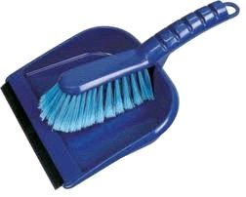 2 sady | 2 | 0.00 | 0.00 | 0.00 | 0.00
2) Spokar plastový okrouhlý kbelík s výlevkou nebo bez výlevky, objem 10 litrů, plastové pevné držadlo. | 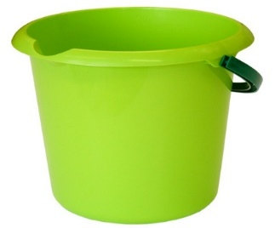 2 kusy | 2 | 0.00 | 0.00 | 0.00 | 0.00
3) Osvěžovač vzduchu, objem 300 ml., (např. vůně Japonská zahrada), výrobce S.C.Johnson, Brise. | 6 kusů | 6 | 0.00 | 0.00 | 0.00 | 0.00
4) Tekuté mýdlo s pumpičkou, 500 ml, Tekuté mýdlo na ruce s glycerinem, | 4 kusy | 4 | 0.00 | 0.00 | 0.00 | 0.00
5) Tekuté mýdlo do dávkovačů v kanystru z plastu, objem 5 litrů, hustší konzistence, pouze bílá barva. |  2 kusy | 2 | 0.00 | 0.00 | 0.00 | 0.00
7) Sáčky do koše se zatahovací páskou, 600x800 mm - 60 litrů/10 ks v roličce. Mimořádně odolné proti roztržení a úniku tekutin, 40 mikronů, černé. LDPE = igelit |  10 rolí | 10 | 0.00 | 0.00 | 0.00 | 0.00
8) Papírový ručník bílý, 2 vrstvy, 100% celulóza, 4000 ks v kartonu (krabici). Rozměr 23x24 cm (Harmony) | 3 krabice | 3 | 0.00 | 0.00 | 0.00 | 0.00
9) Toaletní papír dvouvrstvý, měkký, recykl, pevně navinut(do zásobníku)průměr návinu 23 cm, šíře 9 cm, min. 65% bělost (1 balení po 6 kusech - rolích). Celkem … | 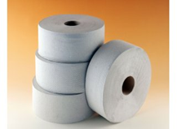 60 rolí | 60 | 0.00 | 0.00 | 0.00 | 0.00
OBJEDNÁVKY GEMIN | CELKEM: |  |  |  | 0.00 | 0.00

